2x2
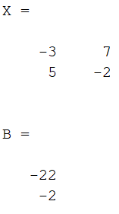

Cramer 2x2
x | y
-3 | 7 | -22
5 | -2 | -2

det S | -29 |  | x | -2
det X | 58 |  | y | -4
det Y | 116

3x3
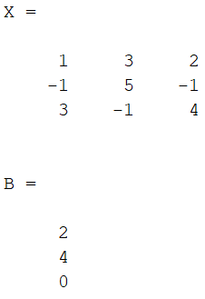
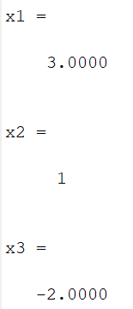
Cramer 3x3

x | y | z
1 | 3 | 2 | 2
-1 | 5 | -1 | 4
3 | -1 | 4 | 0

 |  |  |  |  | x | 3
1 | 3 | 2 |  |  | y | 1
-1 | 5 | -1 |  |  | z | -2
3 | -1 | 4
1 | 3 | 2
-1 | 5 | -1

Det s | -6

2 | 3 | 2 | 2 | 3
4 | 5 | -1 | 4 | 5
0 | -1 | 4 | 0 | -1

Det x | -18

1 | 2 | 2 | 1 | 2
-1 | 4 | -1 | -1 | 4
3 | 0 | 4 | 3 | 0

Det y | -6

1 | 3 | 2
-1 | 5 | 4
3 | -1 | 0
1 | 3 | 2
-1 | 5 | 4

Det z | 12

4x4
Cramer 4x4
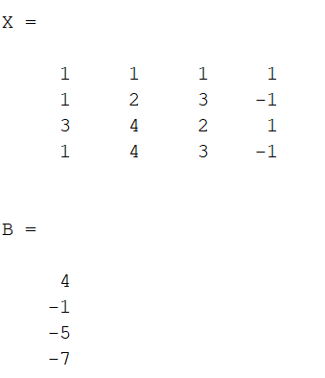

 | x | y | z | u |  | x | -2
 | 1 | 1 | 1 | 1 | 4 | y | -3
 | 1 | 2 | 3 | -1 | -1 | z | 4
 | 3 | 4 | 2 | 1 | -5 | u | 5
 | 1 | 4 | 3 | -1 | -7

